Формы для Хлеба_керамика
Москва: +7-909-163-32-23 , Брянск: +7-952-966-0962 www.edlinhleb.ru zakaz@edlinhleb.ru
ОПТОВАЯ ФОРМА ЗАКАЗА

Изображение | Наименование | Ссылка | Размеры(мм) | Оптовая цена | Рекомендуемая минимальная розничная цена | Ваш заказ, шт | Стоимость
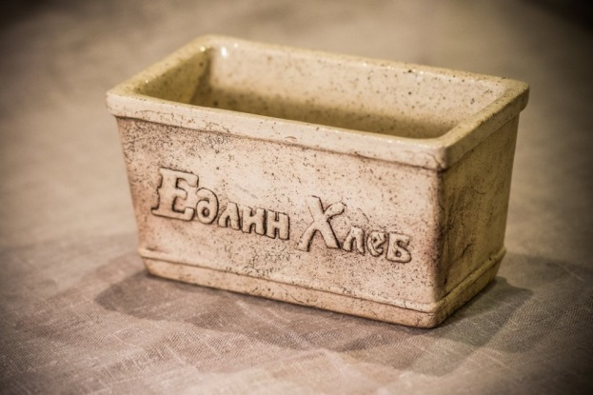 | Керамическая форма для выпечки Хлеба ЕХ-1(0,6Л) Температурный диапазон от -35 до +1000 градусов. | ссылка | 156 х 87 х 85 | 975 | 1475 |  | 0
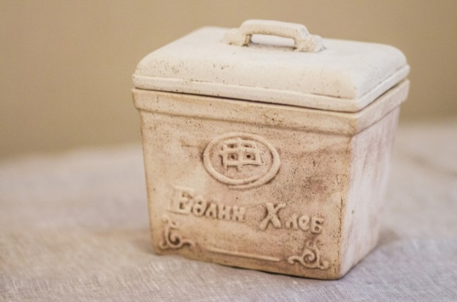 | Керамическая форма для выпечки Хлеба ЕХ-2(0,9Л) с крышкой для расстойки и выпечки. Температурный диапазон от -35 до +1000 градусов. | ссылка | 142х108х108 | 1600 | 2350 |  | 0
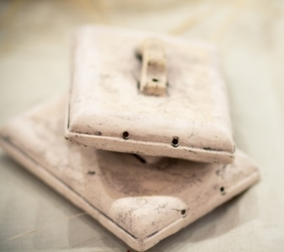 | Керамическая крышка для формы ЕХ-2, 0,9Л, (для хранения Хлеба). Температурный диапазон от -35 до +1000 градусов. | ссылка | 142 х 108 х 45 | 300 | 470 |  | 0
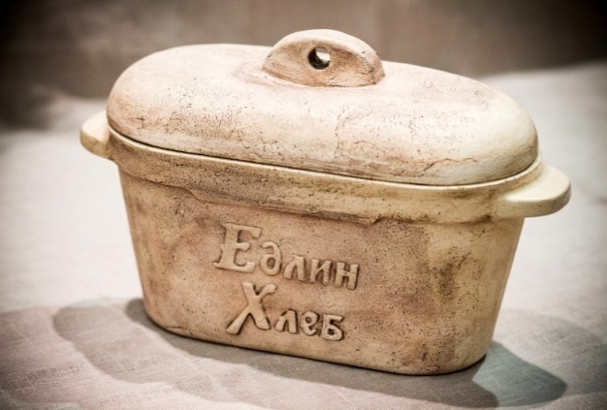 | Керамичекая форма для расстойки и выпечки Хлеба ЕХ-3 с крышкой для расстойки и выпечки. Температурный диапазон от -35 до +1000 градусов. | ссылка | 265 х 130 х 115 | 1950 | 3200 |  | 0
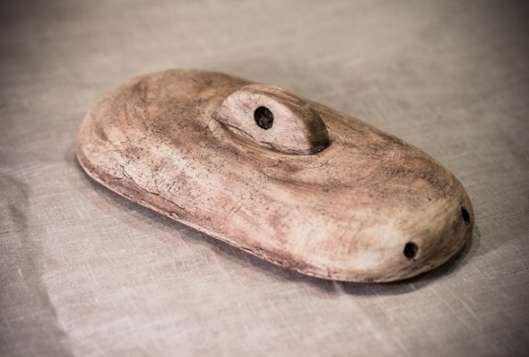 | Керамическая крышка для формы ЕХ-3, 1,5Л, (для хранения Хлеба). Температурный диапазон от -35 до +1000 градусов. | ссылка | 265х130х115 | 320 | 550 |  | 0
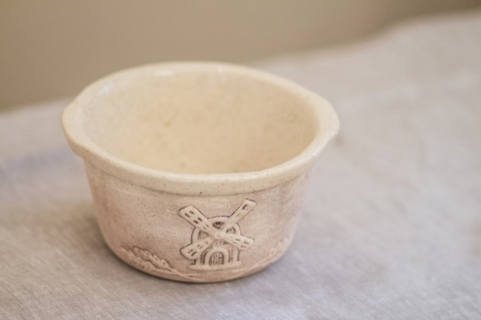 | Керамичекая форма для расстойки и выпечки Хлеба ЕХ-4. Температурный диапазон от -35 до +1000 градусов. | ссылка | 170 х 90 мм | 1550 | 2350 |  | 0
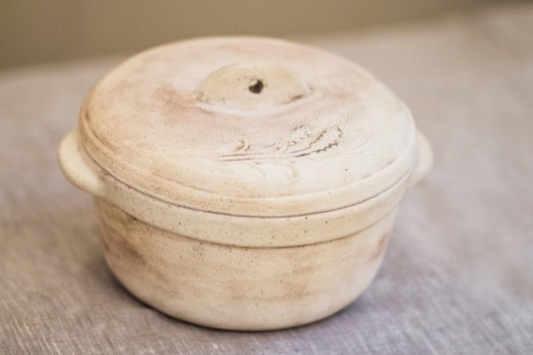 | Керамичекая форма для расстойки и выпечки Хлеба ЕХ-6 с крышкой для расстойки и выпечки. Температурный диапазон от -35 до +1000 градусов. | ссылка | 205 х 85 мм | 2125 | 2950 |  | 0
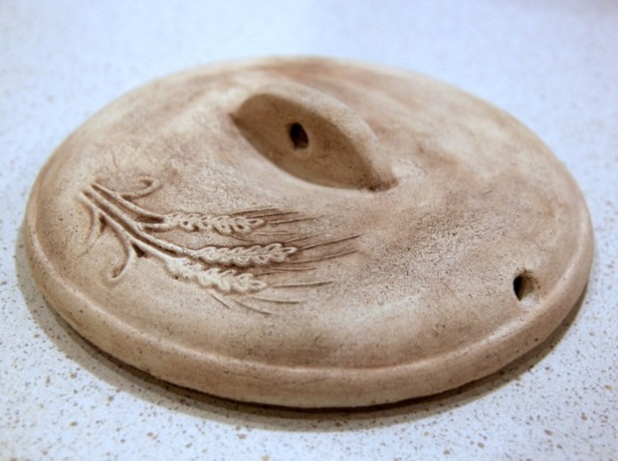 | Керамическая крышка для формы ЕХ-6 (для хранения Хлеба). Температурный диапазон от -35 до +1000 градусов. | ссылка | 181 х 45 мм | 400 | 550 |  | 0
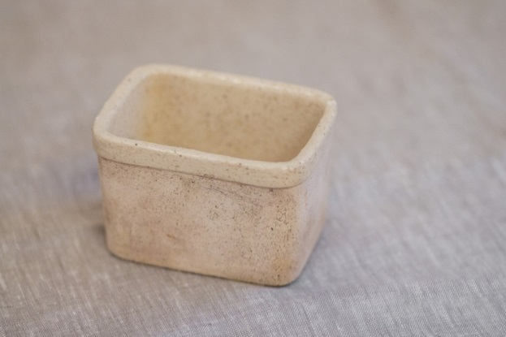 | Керамическая форма для выпечки Хлеба ЕХ-5, "Любомирушка". Температурный диапазон от -35 до +1000 градусов. | ссылка | 108 х 78 х 70 | 500 | 800 |  | 0
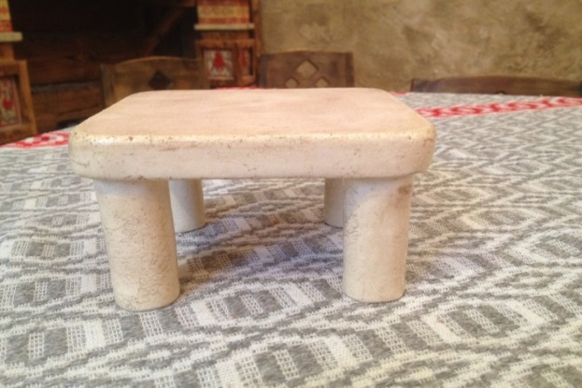 | Керамическая площадка для хлебопечек. Температурный диапазон от -35 до +1000 градусов. | ссылка | 125 х 115 х 75 | 580 | 850 |  | 0
 |  |  |  | 2019-04-12 |  | 0 | 0.00 ₽

 |  | Заказчик:
 |  | Адрес доставки:
 |  | Примечания:
 |  | Товар поставляется в течение 10 рабочих дней с момента получения заявки покупателя.

